DM45BG094电机综合测试
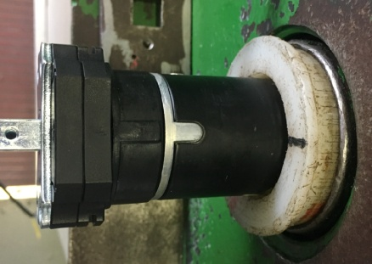
1.电机装入测试台
电机输出头朝里装入到综合测试台传动管中
内齿套与皇冠治具配合装入，装到位
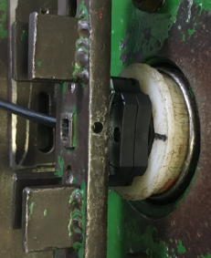
扣板卡住内外端盖
2.扣扣板
3.测试盒入电源
测试盒蓝、棕线接入综合测试台琴键夹中
棕
蓝
★电机电源线含接插件，接到综合测试台上的航空插头进行测试
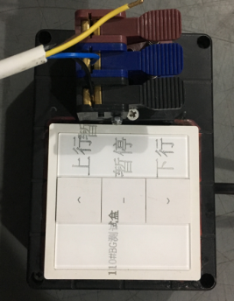
棕
黑
蓝
电源线蓝、黑、棕线接入到专用测试盒琴键夹中，黄绿线不接
4.电源线接线
DOOYA 作业指导书JS-9-1.429 C/01
适用类型：DM45BG094电机[110#] | 制程站别：综合测试 | 人数：1 | 标准工时： | 日期：2018/12/11
作业步骤：

上电，同时按住上行+下行键，4S后电机转动提示后松开，证明模式已选择完毕
5.选择模式

6.设上行程点
按上行键，电机上行，等砝码通过计数开关后按停止键，同时按下上行+下行键，4S后转动提示，证明电机上行程点设置完成
计数开关
7.设下行程点
按下行键，电机下行，等砝码距离地面10cm左右时按停止键，同时按下上行+下行键，4S后转动提示，证明电机下行程点设置完成
8.测试上行提升力
按上行键，在运行过程中按3次停止键，每次电机运行距离不小于10cm，测试上行提升力正常，电机运行到上行程点停止，验证上行程点设置OK

9.测试下行刹车
★不能刹车打滑

电机运行到下行程点，电机停止，同时按住上行+下行键，4S后电机转动提示，证明已重新选择模式，电机已无限位点，按下行键，电机下行，砝码落地，按启动开关，电机停止，取下电源线及扣板
10.取出电机

按下行键，在运行过程中按3次停止键，每次电机运行距离不小于10cm，测试下行刹车不打滑，电机运行到下行程点停止，验证下行程点设置OK

